レイアウト定義
概要

 | バージョン情報一覧画面

 | 画面ID: 002_002_000

レイアウト定義

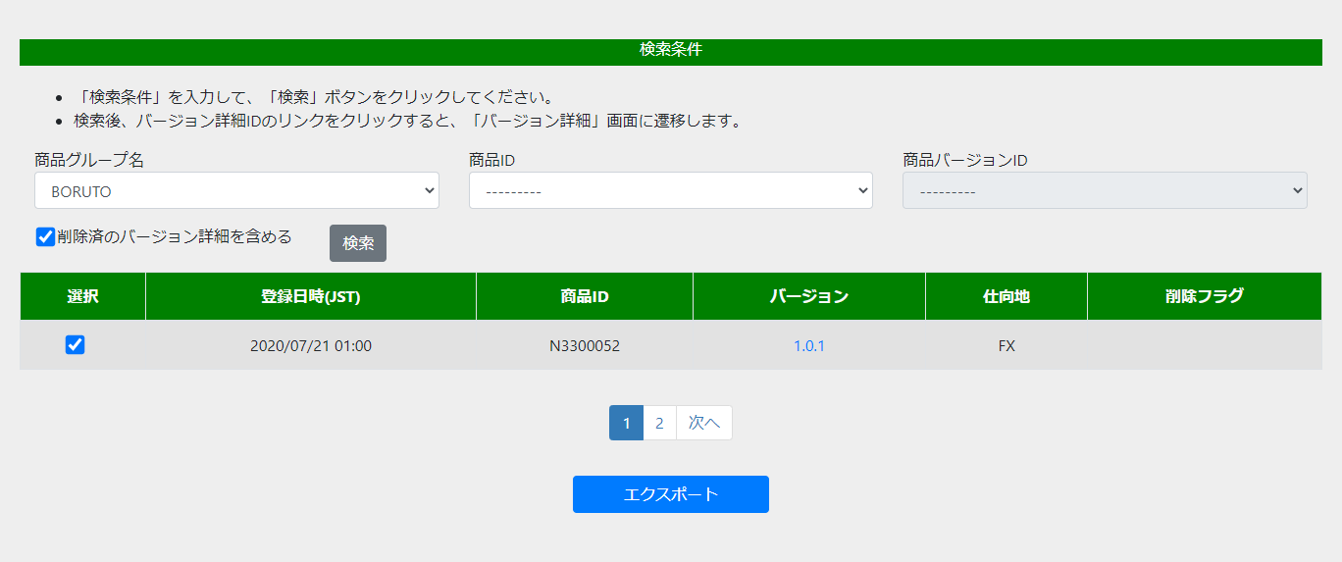
(1)

(2)
(3)
(4)
(6)
(8)
(5)
(7)
(9)

(10)
(11)

(12)
(14)
(18)
(20)
(22)
(16)
(13)
(15)
(17)
(19)
(21)
(23)

(24)

(25)

シーケンス図
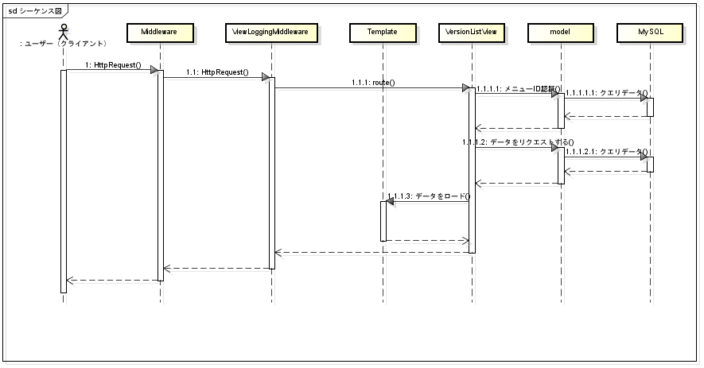

１、versionとvimは同じレベルの二つのアプリです。構造は下の図のようです。
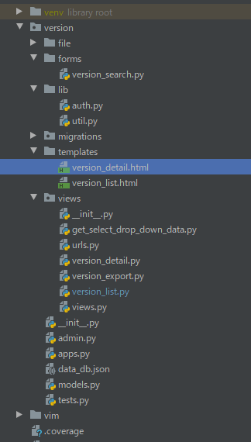

２、依存関係のため、versionで使うmodesはvimです。modes.pyファイル
３、ページをめくる機能はdjango-pure-paginationを導入して実現します。
４、エクスポート時に選択した項目はフロントのsession Strageによって記憶されており、
 | ページをめくる時も前に選択したデータを保存できるようにすることができます。

クラス図
